Sheet1
西部调度台日运行方案
日期：2026年5月1日 后端调度员：刘麦伦
一、当日运行思路
1.当前调整背景、目标：节假日期间管存逐步上涨，关注管存变化情况，适时优化机组配置。 2.运行问题、瓶颈：兰州站压力较低，河口站机组运行工况较差，为消减风险，导通兰银线6#阀室，停河口站机组，开古河转供提高兰州站压力。 3.压缩机组配置：西一线：轮（1）孔（1）四（0）鄯（0）哈（1）雅（0）红（0）柳（1）玉（0）酒（0）山（0）金（0）古（0）；西二三四线：霍(3)精(3)乌苏(3)玛(3)乌鲁(0)连(3)了(0)烟(3)红(3)瓜(0)嘉(0)张(4)永(0)古(3)；涩兰长：涩（2）羊（2）乌（1）湖（0）河（0） 4.作业：无

二、上下载计划 |  | 上载变化量-327 |  |  |  |  |  |  |  |  |  | 下载变化量-73
上载站场 | 总 | 霍尔果斯 | 轮南 （总） | 塔里木油田 | 西北油田 | 庆华 | 新天 | 青海 | 长宁靖边 | 呼图壁 （采） | 温吉桑 （采） | 管线下载 | 总 | 西一线 | 西二线 | 西三线 | 兰银线 | 涩宁兰 | 长宁线
今日日指定 | 27003 | 12200 | 5883 | 5450 | 400 | 0 | 0 | 920 | 0 | 150 | 2000 | 今日日指定 | 3683 | 320 | 1398 | 182 | 274 | 792 | 718
昨日日指定 | 27330 | 12600 | 5835 | 5400 | 405 | 0 | 0 | 940 | 0 | 150 | 2000 | 昨日日指定 | 3755 | 321 | 1449 | 183 | 298 | 787 | 718
日指定变化 | -327 | -400 | 48 | 50 | -5 | 0 | 0 | -20 | 0 | 0 | 0 | 日指定变化 | -73 | -1 | -51 | -1 | -23 | 5 | -1
三、平衡预测 |  |  |  |  |  |  |  |  |  |  |  | 四、转供量
管道 | 总 | 西一线 | 西二三四线 | 涩兰长 |  |  |  | 今日平衡情况:总平衡376 西一线119，西二三四247，涩兰长10，古河线0。 |  |  |  | 今日平衡情况:西一中卫1750，西二三中卫11920，红柳一转二0，红柳二转一0，轮吐转供3820 河口正输260，古河100，西二甘塘300，西一甘塘150。
当日管存 | 85750 | 12378 | 69374 | 3998
早8:00平衡 | 376 | 119 | 247 | 10
调整后平衡 | 376 | 119 | 247 | 10 |  |  |  | 调整思路：维持西段机组高负荷运行。
次日管存预测 | 86126 | 12497 | 69621 | 4008
五、管道运行参数
站场 | 进站压力 | 出站压力 | 流量 | 转速 | 台数 | 效率 | 站场 | 进站压力 | 出站压力 | 流量 | 转速 | 台数 | 效率 | 转供站场 | 进站压力 | 出站压力 | 今日转供 | 能否完成 |  | 关键点 | 压力
霍尔果斯 | 7.2 | 9.7 | 13169 | 5432 | 4 | 高 | 轮南 | 6.0 | 7.6 | 6004 | 3810 | 1 | 中 | 红柳 | 7.1 | 7.1 | 0 | 能 |  | 温吉桑27# | 8.8
精河 | 7.8 | 10.0 | 13128 | 5688 | 3 | 高 | 孔雀河 | 6.3 | 8.0 | 5616 | 4185 | 1 | 高 | 中卫 | 7.9 | 7.9 | 11920 | 能 |  | 昌吉 | 8.9
乌苏 | 7.8 | 9.9 | 13109 | 4553 | 3 | 高 | 四道班 | 7.0 | 6.9 | 2805 | / | 0 | / | 吐鲁番 | 7.5 | 7.5 | 3820 | / |  | 轮吐15# | 8.3
玛纳斯 | 7.8 | 9.9 | 13002 | 5251 | 3 | 高 | 鄯善 | 6.1 | 6.2 | 2137 | / | 0 | / | 河口 | 4.7 | 4.7 | 260 | 能 |  | 银川 | 5.1
乌鲁木齐 | 8.1 | 8.1 | 10293 | / | 0 | / | 哈密 | 5.5 | 7.9 | 2128 | 3794 | 1 | 高 | 甘塘 | 5.9 | 5.8 | 450 | 能 |  | 河口 | 4.7
连木沁 | 6.8 | 9.2 | 13577 | 5541 | 3 | 高 | 雅满苏 | 7.6 | 7.6 | 2128 | / | 0 | / |  |  |  |  |  |  | 甘塘 | 5.8
了墩 | 8.0 | 8.0 | 13461 | / | 0 | / | 红柳 | 7.1 | 7.1 | 2128 | / | 0 | / | 站场 | 进站压力 | 出站压力 | 流量 | 转速 | 台数 | 效率
烟墩 | 7.0 | 8.5 | 13440 | 4757 | 3 | 高 | 柳园 | 6.1 | 8.8 | 1758 | / | 0 | / | 涩北 | 2.4 | 3.3 | 693 | 10255 | 2 | 高
红柳 | 7.1 | 9.5 | 13500 | 5964 | 3 | 高 | 玉门 | 8.1 | 8.1 | 1735 | 3410 | 1 | 高 | 羊肠子沟 | 2.5 | 4.1 | 687 | 5926 | 2 | 高
瓜州 | 8.7 | 8.7 | 13300 | / | 0 | / | 酒泉 | 7.9 | 7.9 | 1730 | / | 0 | / | 乌兰 | 3.3 | 5.3 | 649 | 5742 | 1 | 高
嘉峪关 | 7.5 | 7.5 | 13263 | 0 | 0 | / | 山丹 | 7.2 | 7.2 | 1730 | / | 0 | / | 湖东 | 4.5 | 4.5 | 649 | / | 0 | /
张掖 | 6.5 | 8.7 | 13134 | 5782 | 4 | 高 | 金昌 | 7.0 | 7.0 | 1726 | / | 0 | / | 银川 | 5.1 | 5.1 | 480 | / | 0 | /
永昌 | 7.4 | 7.3 | 12513 | / | 0 | / | 古浪 | 6.7 | 6.7 | 1611 | / | 0 | / | 河口 | 4.7 | 4.7 | 245 | 5633 | 1 | /
古浪 | 6.4 | 8.3 | 12494 | 5671 | 3 | 高
六、计划调整
 | 调整时间 |  |  |  | 调整点 |  |  |  |  |  | 调整原因 |  |  |  |  | 调整措施
1 | 8:30:00 |  |  |  | 兰银线甘塘站 |  |  |  |  |  | 保持区域平衡 |  |  |  |  | 西二线甘塘下载量由450万方/天降至250万方/天
2
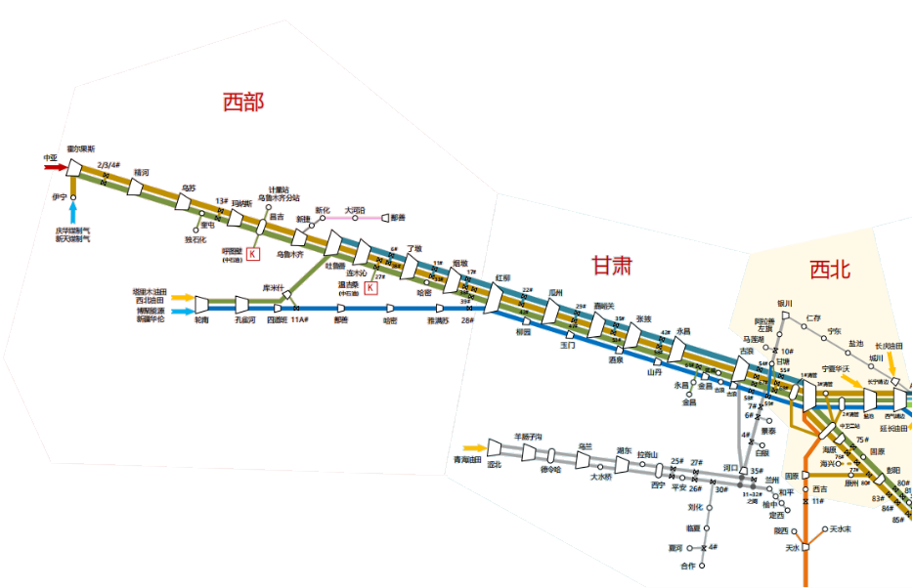
3
4
5
 |  |  |  |  |  |  |  |  |  |  |  |  | 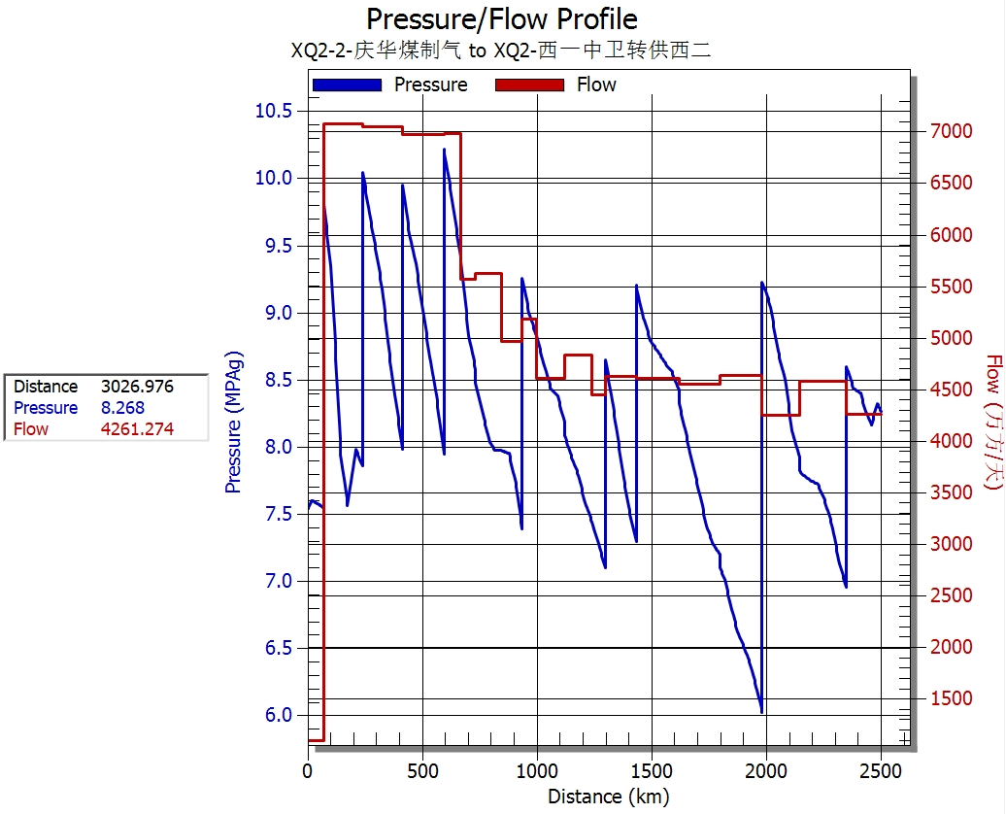

 |  |  |  |  | 轮吐3820

 |  |  |  |  |  |  | 红柳0

 |  |  |  |  |  |  |  |  |  | 甘塘300

 |  |  |  |  |  |  |  |  |  |  | ​

 |  |  |  |  |  |  |  |  |  |  | ​

